O(N2) - Comparações
Análise Estrutural: Número de Comparações (Bubble Sort, Selection Sort, Insertion Sort)
Dados Tabulados e Painel Visual de Gráficos de Linha (Eixo X = Tamanho N | Eixo Y = Número de Comparações)

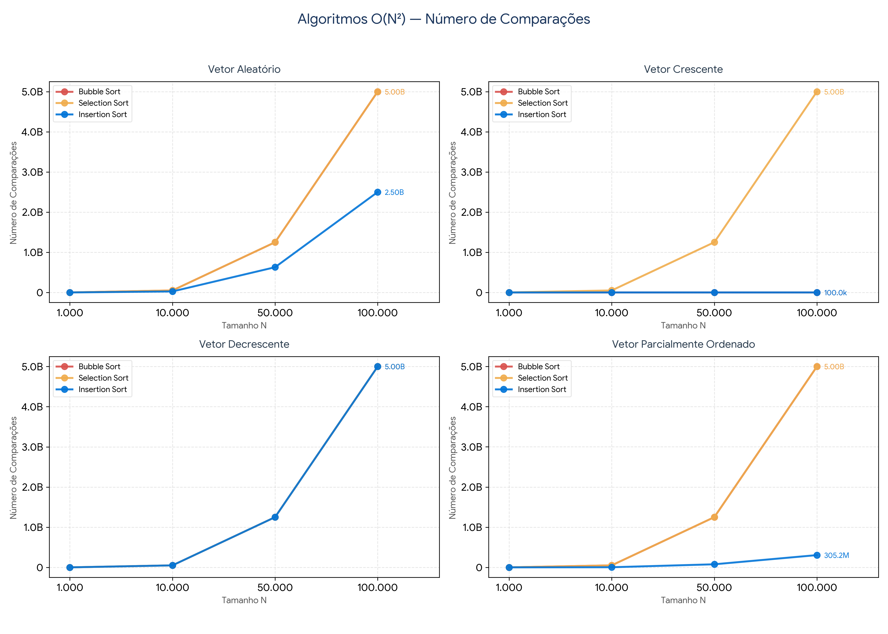
Vetor Aleatório
Tamanho N | Bubble Sort | Selection Sort | Insertion Sort
1,000 | 499,434 | 499,500 | 246,114
10,000 | 49,991,172 | 49,995,000 | 24,978,853
50,000 | 1,249,926,795 | 1,249,975,000 | 628,340,118
100,000 | 4,999,906,340 | 4,999,950,000 | 2,500,017,514

Vetor Crescente
Tamanho N | Bubble Sort | Selection Sort | Insertion Sort
1,000 | 999 | 499,500 | 999
10,000 | 9,999 | 49,995,000 | 9,999
50,000 | 49,999 | 1,249,975,000 | 49,999
100,000 | 99,999 | 4,999,950,000 | 99,999

Vetor Decrescente
Tamanho N | Bubble Sort | Selection Sort | Insertion Sort
1,000 | 499,500 | 499,500 | 499,500
10,000 | 49,995,000 | 49,995,000 | 49,995,000
50,000 | 1,249,975,000 | 1,249,975,000 | 1,249,975,000
100,000 | 4,999,950,000 | 4,999,950,000 | 4,999,950,000

Vetor Parcialmente Ordenado
Tamanho N | Bubble Sort | Selection Sort | Insertion Sort
1,000 | 481,164 | 499,500 | 30,915
10,000 | 49,984,122 | 49,995,000 | 3,042,433
50,000 | 1,249,902,229 | 1,249,975,000 | 76,494,729
100,000 | 4,999,746,159 | 4,999,950,000 | 305,182,019

O(N2) - Movimentações
Análise Estrutural: Número de Movimentações (Bubble Sort, Selection Sort, Insertion Sort)
Dados Tabulados e Painel Visual de Gráficos de Linha (Eixo X = Tamanho N | Eixo Y = Número de Movimentações)

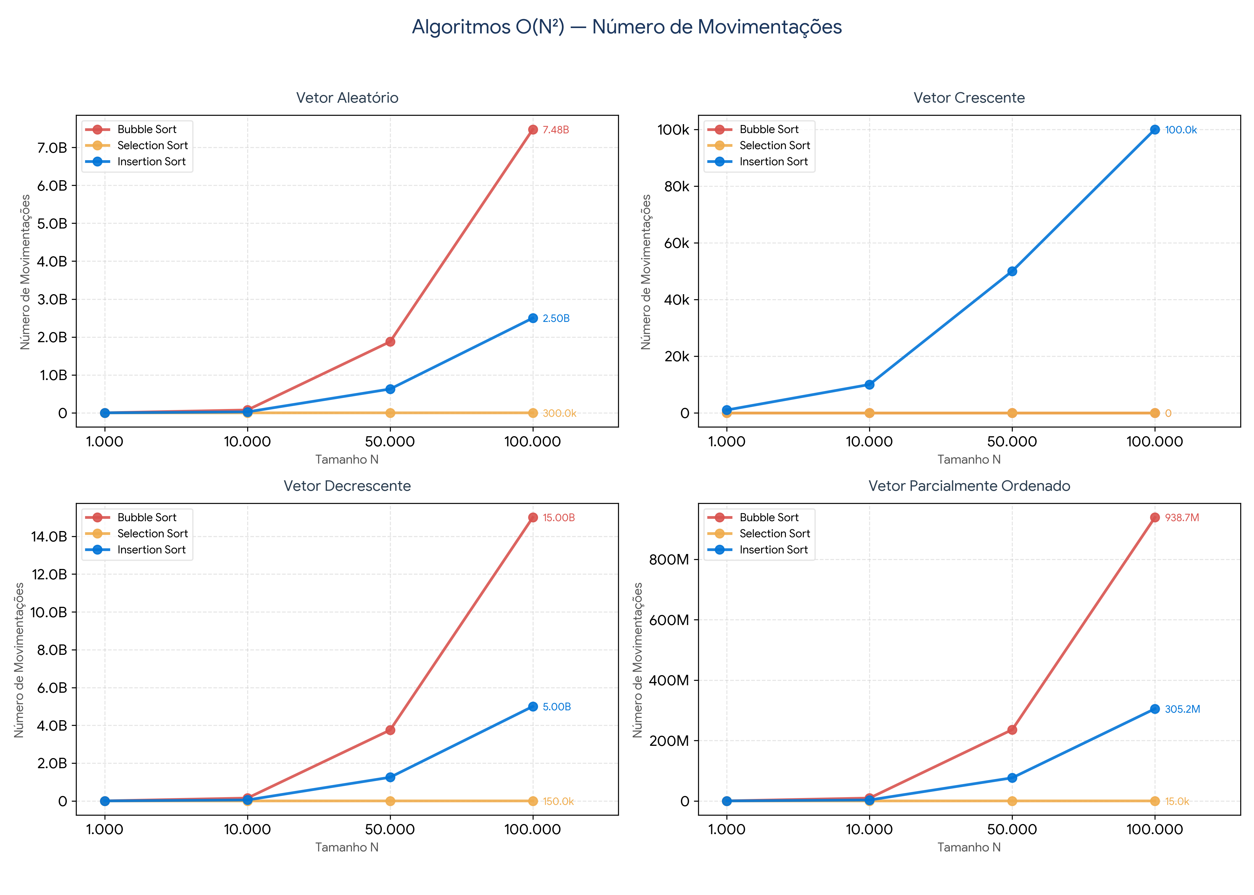
Vetor Aleatório
Tamanho N | Bubble Sort | Selection Sort | Insertion Sort
1,000 | 738,402 | 2,985 | 246,120
10,000 | 75,012,402 | 29,976 | 24,978,861
50,000 | 1,876,220,943 | 149,973 | 628,340,132
100,000 | 7,476,670,410 | 299,955 | 2,500,017,526

Vetor Crescente
Tamanho N | Bubble Sort | Selection Sort | Insertion Sort
1,000 | 0 | 0 | 999
10,000 | 0 | 0 | 9,999
50,000 | 0 | 0 | 49,999
100,000 | 0 | 0 | 99,999

Vetor Decrescente
Tamanho N | Bubble Sort | Selection Sort | Insertion Sort
1,000 | 1,498,500 | 1,500 | 500,499
10,000 | 149,985,000 | 15,000 | 50,004,999
50,000 | 3,749,925,000 | 75,000 | 1,250,024,999
100,000 | 14,999,850,000 | 150,000 | 5,000,049,999

Vetor Parcialmente Ordenado
Tamanho N | Bubble Sort | Selection Sort | Insertion Sort
1,000 | 98,724 | 150 | 30,915
10,000 | 9,421,776 | 1,500 | 3,042,433
50,000 | 236,010,432 | 7,500 | 76,494,729
100,000 | 938,689,740 | 15,000 | 305,182,019

O(N log N) - Comparações
Análise Estrutural: Número de Comparações (Heap Sort, Merge Sort, Quick Sort)
Dados Tabulados e Painel Visual de Gráficos de Linha (Eixo X = Tamanho N | Eixo Y = Número de Comparações)

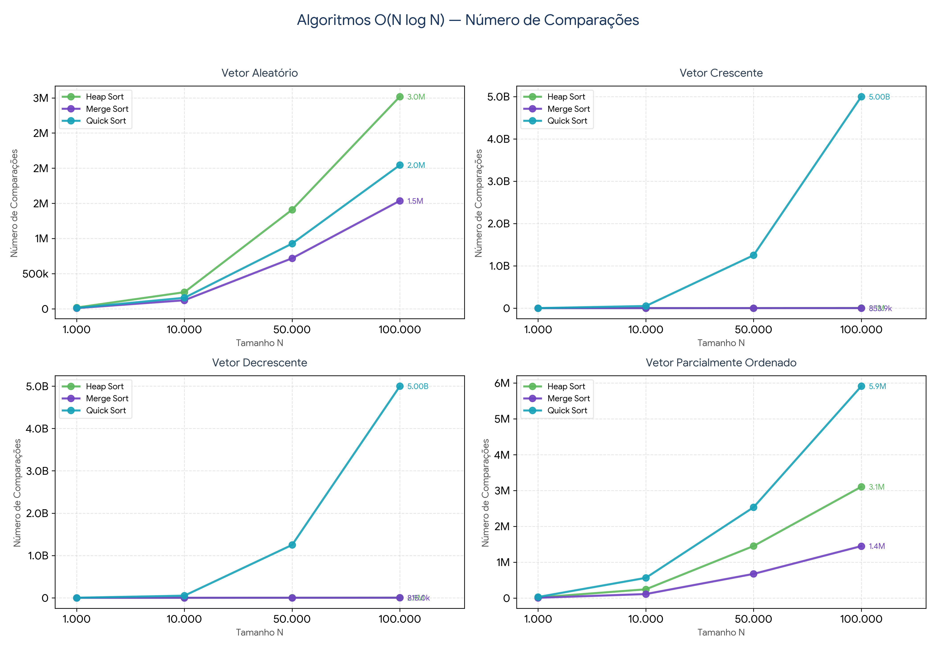
Vetor Aleatório
Tamanho N | Heap Sort | Merge Sort | Quick Sort
1,000 | 16,898 | 8,673 | 11,444
10,000 | 235,420 | 120,534 | 155,796
50,000 | 1,409,644 | 718,284 | 927,442
100,000 | 3,019,348 | 1,536,432 | 2,044,262

Vetor Crescente
Tamanho N | Heap Sort | Merge Sort | Quick Sort
1,000 | 17,583 | 5,044 | 499,500
10,000 | 244,460 | 69,008 | 49,995,000
50,000 | 1,455,438 | 401,952 | 1,249,975,000
100,000 | 3,112,517 | 853,904 | 4,999,950,000

Vetor Decrescente
Tamanho N | Heap Sort | Merge Sort | Quick Sort
1,000 | 15,965 | 4,932 | 499,500
10,000 | 226,682 | 64,608 | 49,995,000
50,000 | 1,366,047 | 382,512 | 1,249,975,000
100,000 | 2,926,640 | 815,024 | 4,999,950,000

Vetor Parcialmente Ordenado
Tamanho N | Heap Sort | Merge Sort | Quick Sort
1,000 | 17,471 | 7,662 | 29,846
10,000 | 243,491 | 111,545 | 562,982
50,000 | 1,451,407 | 673,843 | 2,532,286
100,000 | 3,103,793 | 1,448,635 | 5,908,437

O(N log N) - Movimentações
Análise Estrutural: Número de Movimentações (Heap Sort, Merge Sort, Quick Sort)
Dados Tabulados e Painel Visual de Gráficos de Linha (Eixo X = Tamanho N | Eixo Y = Número de Movimentações)

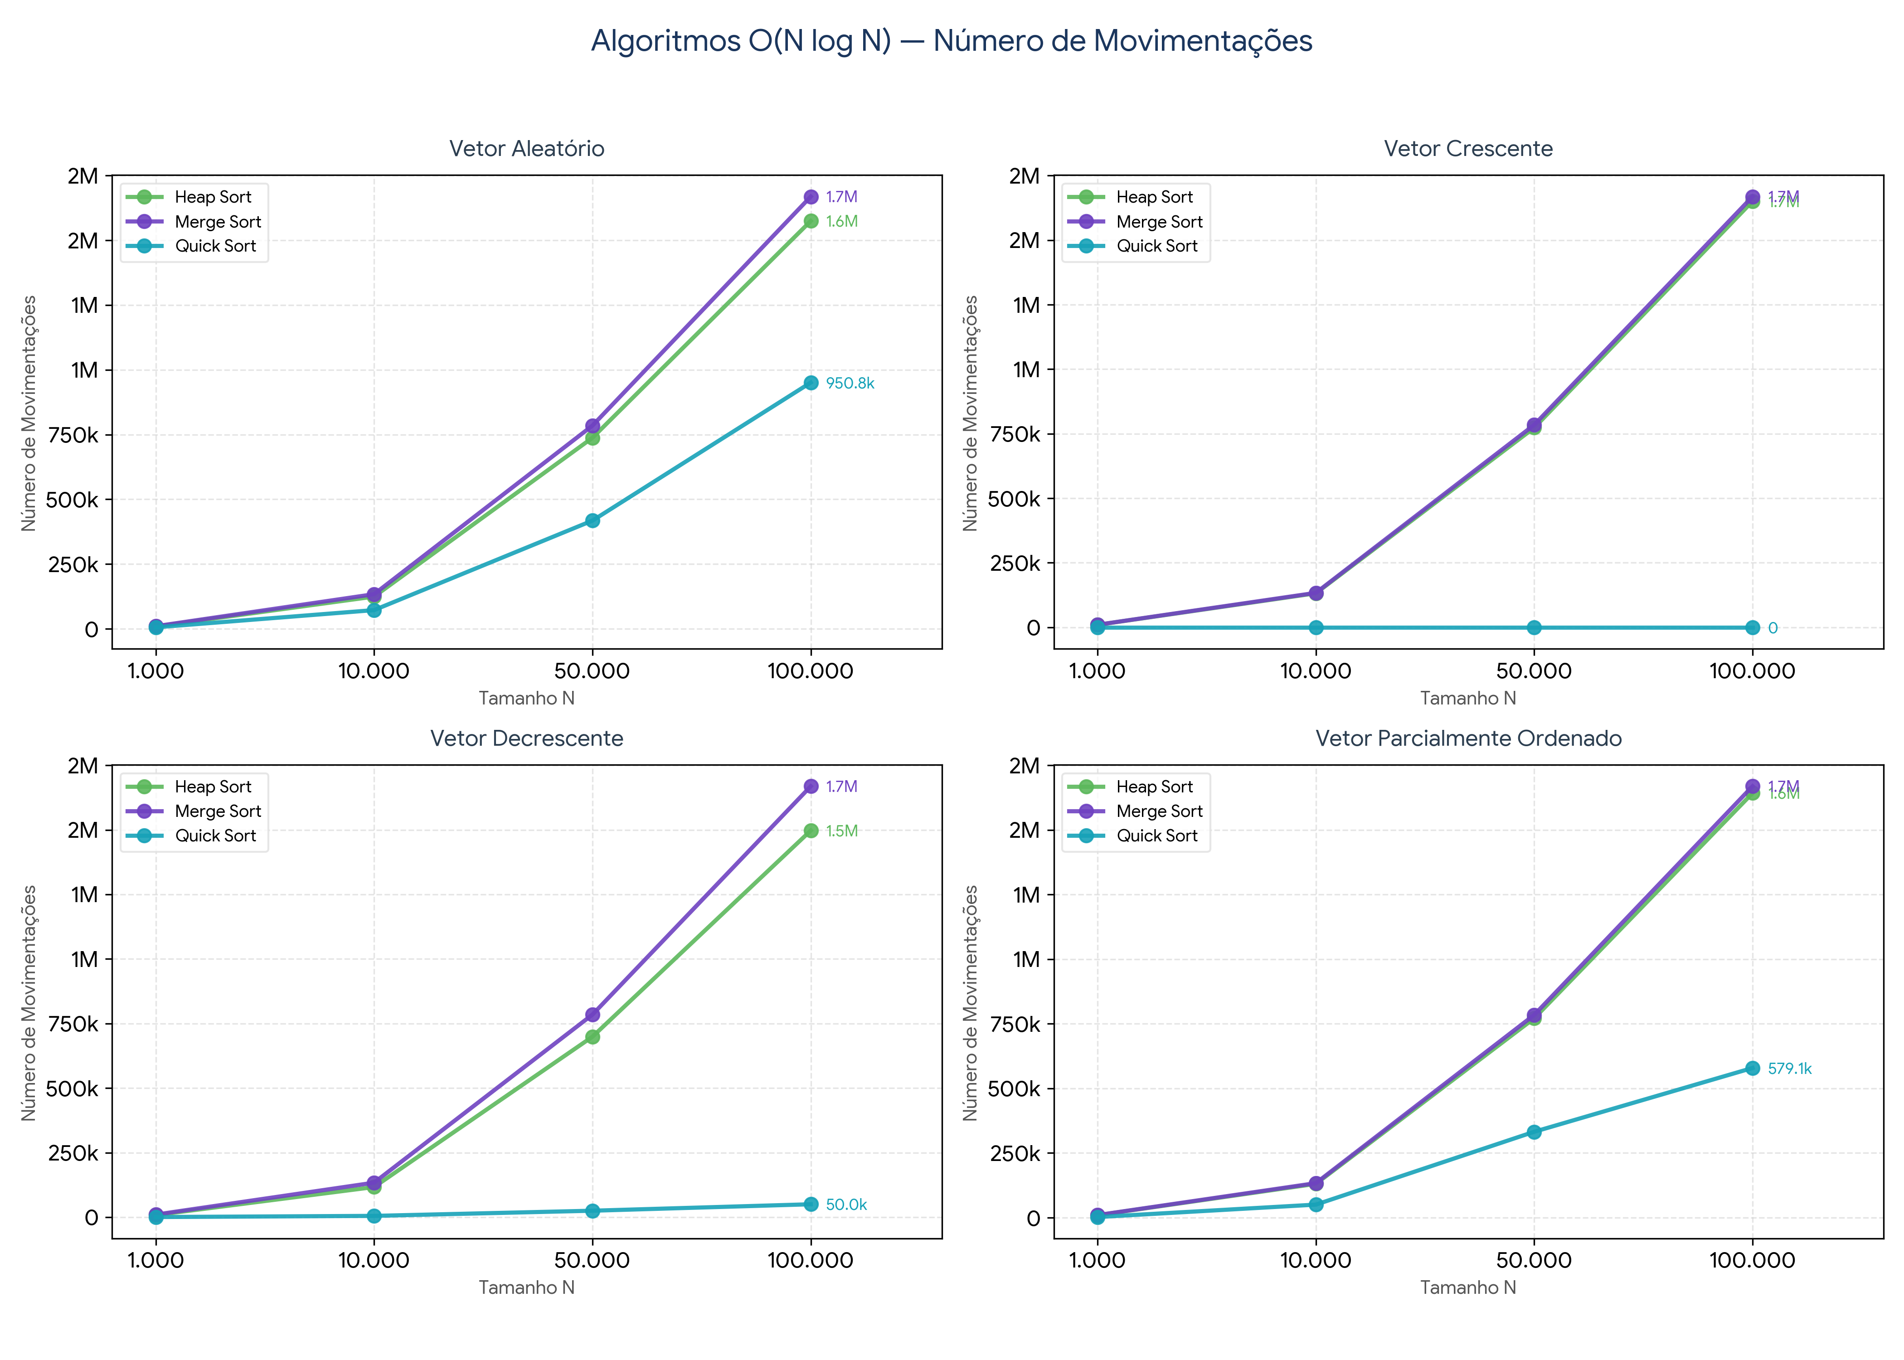
Vetor Aleatório
Tamanho N | Heap Sort | Merge Sort | Quick Sort
1,000 | 9,092 | 9,976 | 5,645
10,000 | 124,283 | 133,616 | 72,140
50,000 | 737,518 | 784,464 | 417,636
100,000 | 1,574,662 | 1,668,928 | 950,788

Vetor Crescente
Tamanho N | Heap Sort | Merge Sort | Quick Sort
1,000 | 9,708 | 9,976 | 0
10,000 | 131,956 | 133,616 | 0
50,000 | 773,304 | 784,464 | 0
100,000 | 1,650,854 | 1,668,928 | 0

Vetor Decrescente
Tamanho N | Heap Sort | Merge Sort | Quick Sort
1,000 | 8,316 | 9,976 | 500
10,000 | 116,696 | 133,616 | 5,000
50,000 | 698,892 | 784,464 | 25,000
100,000 | 1,497,434 | 1,668,928 | 50,000

Vetor Parcialmente Ordenado
Tamanho N | Heap Sort | Merge Sort | Quick Sort
1,000 | 9,622 | 9,976 | 2,432
10,000 | 130,832 | 133,616 | 50,492
50,000 | 771,320 | 784,464 | 332,336
100,000 | 1,642,642 | 1,668,928 | 579,144

